Sheet1
省エネ計算

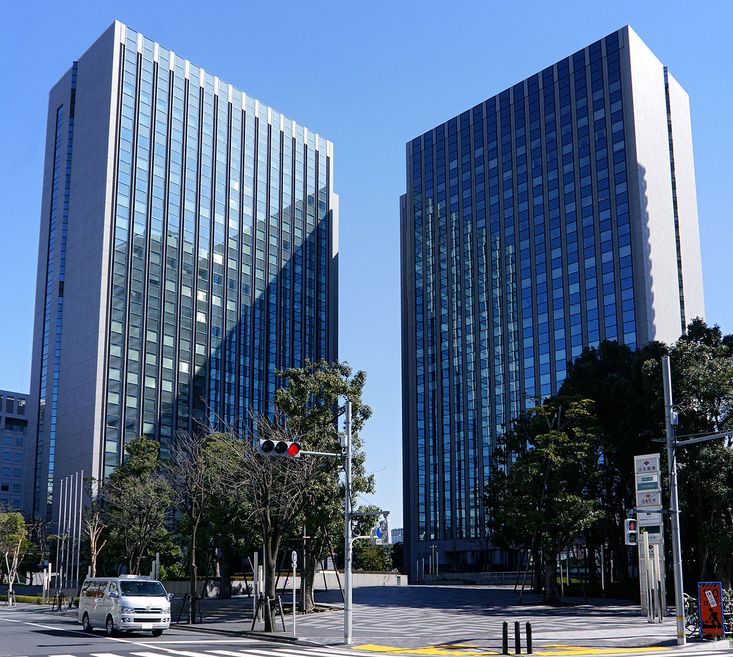

★省エネ計算業務
建築確認前の建築物エネルギー消費性能適合性判定用省エネ計算業務
（非住宅の標準入力法・モデル建物法）
★BELSマーク申請業務
建築物省エネルギー性能表示制度の省エネ計算及び申請代行業務（非住宅）

ZEBプランナー
環 境 省
CO2削減ポテンシャル診断事業【診断機関】
経済産業省
省エネ相談地域プラットフォーム事業者
省エネ診断実施機関

住所：那覇市辻三丁目1番40号
ＴＥＬ（098）988-6301 ＦＡＸ（098）988-6302
http:www.nonrisk.co.jp/

省エネ計算見積依頼書
 |  |  |  |  |  |  |  |  | □ | - | -
一般社団法人沖縄CO2削減推進協議会 御中 |  |  |  |  |  |  |  |  | ☑ | 建築確認申請用 | できる
 |  |  |  |  |  |  |  |  |  | ZEB補助金申請用 | できない
【お客様情報】 |  |  |  |  |  |  | 標準入力法 |  |  | BELSマーク申請用
法人名
部署名
役職名
担当者名 | フリガナ

メールアドレス
電話番号 |  |  |  | FAX番号
住所 | 〒
【建物情報】
都道府県
市区町村
建物名称
建物用途 | □ | 住宅（共同住宅） | □ | ホテル等 | □ | 病院等 | □ | 学校等
 | □ | 店舗等 | □ | 集会所等 | □ | 工場等
構造
階段 | 地上 |  | 地下
室数
延床面積（㎡）
建物形状及び 設備状況 | □ | 普通 | □ | やや複雑 | □ | 複雑
工事種別 | □ | 新築 | □ | 増築 | □ | 改築
【省エネ計算情報】
省エネ計算項目 | □ | 建物外皮 | □ | 空調 | □ | 換気 | □ | 給湯
 | □ | 昇降機 | □ | 太陽光発電 | □ | コージェネ
納品希望日 | 平成 |  | 年 |  | 月 |  | 日
使用目的 | - |  |  | CAD図面提出 |  | -
※所管行政庁への手続きは行いません。
※省エネルギー計算書はメールにて送信いたします。
※CAD図面の提出がない場合割り増しとなります。（DWG、JWW、DXF）
※見積依頼書と相違の場合は割り増しとなる場合があります。

